各対策の評価
各対策の導入難易度評価例

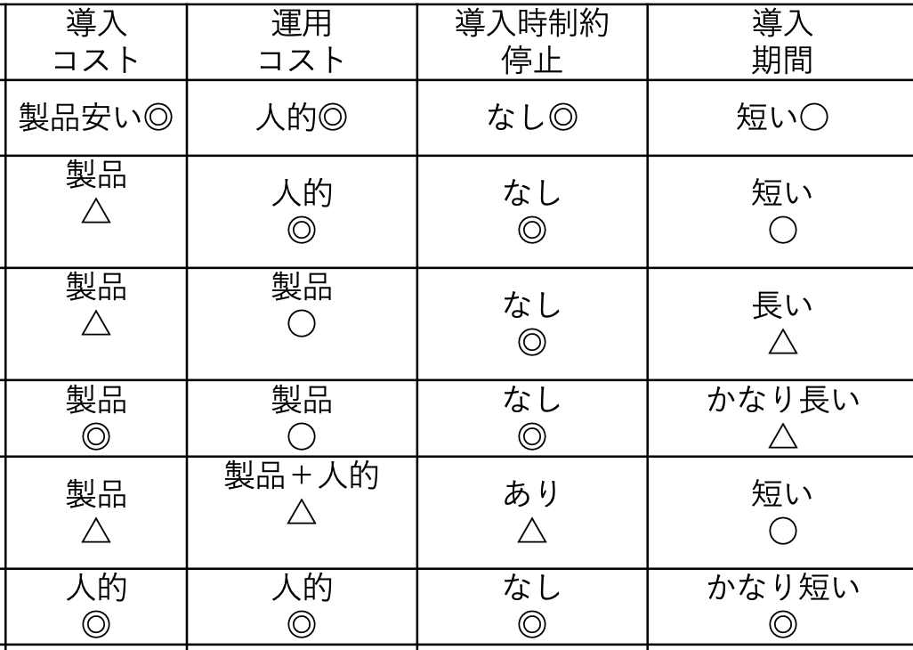
対策名称 | 対策箇所 | 導入コスト | 運用コスト | 導入時のハードル （制御システムへの可用性への影響や 制御システム特有の制約を考慮する）
標的型メール訓練の定期実施 | OA用PC | ◎ テスト用のメール作成や、e-Learningの整備などに社内人件費や社外委託費を要する。 | ◎ 訓練の実施内容の定期点検や定期実施に社内人件費や社外委託費を要する。 | ◎ 制御システムへの影響なし。
OSやアプリケーションのバージョン最新化 | OA用PC | ◎ バージョン管理やバージョン最新化のためのパッチサーバを用意する。 | ◎ バージョン管理やパッチサーバの運用保守に社内人件費や社外委託費を要する。また、ソフトの保守費用を含む。 | ◎ 制御システムへの影響なし。
アンチウイルスソフトによる検知、駆除 | OA用PC | ◎ アンチウィルスソフトの購入に資金を要する（1ライセンス数千円程度〜/年）。 | ◎ 管理サーバの運用保守に社内人件費や社外委託費を要する。また、ソフトの保守費用を含む。 | ◎ 制御システムへの影響なし。
IDS(情報系)による不正通信検知 | 情報系ネットワーク | △ IDS製品の購入に資金を要する（１台数百万円程度〜）。スイッチのミラーポート機能を有効化する設定を行うため社内人件費や社外委託費を要する。 | ○ 不正通信を検知した後の対応体制整備やログ確認に社内人件費や社外委託費を要する。情報系の通信ログは制御系の通信ログに比べて比較的管理しやすい。また、製品の保守費用を含む。 | ◎ 制御システムへの影響なし。
FWやIPSによるIT/OT分離（制御系DMZ設置） | 情報系ネットワークと制御系ネットワークの境界 | ○ FWやIPS製品の導入に資金を要する（FWは１台数十万円程度から、IPSは１台数百万円程度〜）。ネットワーク構成の変更のための社内人件費や社外委託費を要する。 | ○ 通信許可/不許可の設定の運用や定期点検のため、社内人件費や社外委託費を要する。 また、製品の保守費用を含む。 | ○ 制御系ネットワークと情報系ネットワークを跨ぐ通信を行っている機器について、ネットワーク構成変更による一時サービス停止の調整が必要。
IDS（IT/OT境界）による不正通信検知 | 情報系ネットワークと制御系ネットワークの境界 | △ IDS製品の購入に資金を要する（１台数百万円程度〜）。スイッチのミラーポート機能を有効化する設定を行うため社内人件費や社外委託費を要する。 | △ 不正通信を検知した後の対応体制整備やログ確認に社内人件費や社外委託費を要する。制御系の通信ログを含むため、管理者の教育費用を含む。また、製品の保守費用を含む。 | ◎ 情報系ネットワークと制御系ネットワークの境界にあるスイッチへのミラーポート接続により制御システムへの影響なし。
不正通信検知後の対応手順作成と定期訓練 | 情報系ネットワークと制御系ネットワークの境界 | ◎ 手順書作成のための社内人件費や社外委託費を要する。 | ◎ 訓練の実施内容の定期点検や定期実施に社内人件費や社外委託費を要する。 | ◎ 制御システムへの影響なし。
ホワイトリスト型のプロセス起動制限 | 制御系ネットワーク内のサーバや端末 | ○ ホワイトリスト型のプロセス起動制限ソフトの購入に資金を要する（1台数万円程度〜）。製品によっては管理サーバを用意する。 | ○ 通信許可/不許可の設定の運用や定期点検のため、社内人件費や社外委託費を要する。管理サーバがある場合は別途運用保守に費用を要する。また、製品の保守費用を含む。 | ○ 制御系ネットワーク（操業/生産管理）にあるサーバや端末については比較的導入が容易。 一方、制御系ネットワーク（監視・制御）にあるサーバや端末については、制御システムへの影響を考慮し一時サービス停止の調整が必要。また、制御系の機器によってはソフトの導入を推奨されない場合があるため注意が必要。→△
IDS(制御系)による不正通信検知 | 制御系ネットワーク | △ IDS製品の購入に資金を要する（１台数百万円程度〜）。スイッチのミラーポート機能を有効化する設定を行うため社内人件費や社外委託費を要する。場合によっては、ネットワーク構成の変更のための社内人件費や社外委託費を要する。 | △ 不正通信を検知した後の対応体制整備やログ確認に社内人件費や社外委託費を要する。制御系の通信ログを含むため、管理者の教育費用を含む。また、製品の保守費用を含む。 | ◎ 制御系ネットワークにあるスイッチへのミラーポート接続により制御システムへの影響なし。ただし、制御システムではミラーポート機能を持たないスイッチ（ハブ）を使用していることがあり、その場合はミラーポート機能を持つスイッチへの機器変更のためサービス一時停止を要する。→○
不正通信検知後の対応手順作成と定期訓練 | 制御系ネットワーク | ○ 手順書作成のための社内人件費や社外委託費を要する。制御システムの運用を考慮した手順書作成が必要となる。 | ○ 訓練の実施内容の定期点検や定期実施に社内人件費や社外委託費を要する。制御システム利用者も含めた定期訓練を要する。 | ◎ 制御システムへの影響なし。
FWによるセグメント分割 | 制御系ネットワーク | △ FW製品の導入に資金を要する（１台数十万円程度〜）。ネットワーク構成の変更のための社内人件費や社外委託費を要する。制御システムのネットワーク構成に応じて複数台を要する場合がある。 | ○ 通信許可/不許可の設定の運用や定期点検のため、社内人件費や社外委託費を要する。また、製品の保守費用を含む。 | △ 制御システムのラインごとや機能ごとにネットワークを分割するため、ネットワークの構成変更を要する。ただし、構成変更を必要とせず論理的にネットワーク分割を行える製品もある。その場合、制御システムへの影響を考慮しサービス一時停止の調整は必要であるが比較的容易に導入可能。→○
複雑なパスワードの設定 | 制御系ネットワーク内のサーバや端末、NW機器、セキュリティ機器 | ◎ パスワード設定ルールの作成や設定変更のため、社内人件費や社外委託費を要する。 | ○ パスワードの管理を要する。 | ◎ 制御システムへの影響なし。
通信の暗号化 | 制御系ネットワーク内 | △ 暗号化製品の購入や、暗号化に対応している機器へ変更するために資金を要する。 また、暗号化しても制御通信のリアルタイム性を損ねてしまうことがないかの検証を事前に実施するために、社内人件費や社外委託費を要する。 | ○ | △ 制御システム内の通信で使用される制御プロトコルは暗号化に対応していない場合があり、その場合は暗号化に対応している機器に変更、それに伴うサービス停止を要することがある。また、暗号化に対応していない場合で、暗号化装置の導入により暗号化することで制御通信のリアルタイム性を損ねてしまうことが考えられる。
データの暗号化 | 制御系ネットワーク内のサーバや端末 | △ 暗号化製品の購入や、暗号化に対応している機器へ変更するために資金を要する。 また、暗号化対象とする機器やデータの種類を選定するために、社内人件費や社外委託費を要する。 また、暗号化しても制御通信のリアルタイム性を損ねてしまうことがないかの検証を事前に実施するために、社内人件費や社外委託費を要する。 | ○ | △
インシデント対応手順の作成と定期訓練 | ー | ○ 手順書作成のための社内人件費や社外委託費を要する。制御システムの運用を考慮した手順書作成が必要となる。 | ○ 訓練の実施内容の定期点検や定期実施に社内人件費や社外委託費を要する。制御システム利用者も含めた定期訓練を要する。 | ◎ 制御システムへの影響なし。
操業復旧手順の作成と定期訓練 | ー | ○ 手順書作成のための社内人件費や社外委託費を要する。制御システムの運用を考慮した手順書作成が必要となる。 | ○ 訓練の実施内容の定期点検や定期実施に社内人件費や社外委託費を要する。制御システム利用者も含めた定期訓練を要する。 | ◎ 制御システムへの影響なし。
ログ収集 | 制御系ネットワーク内のサーバや端末、NW機器、セキュリティ機器 | ○ ログサーバや外部記憶媒体を用意する。（少なくとも1年分程度を保持しておくことが望ましく、データ容量を考慮して設計する必要がある。）ログ管理対象とする機器やログの種類を選定するために、社内人件費や社外委託費を要する。 | ○ ログ管理対象とする機器やログの種類が適切であるか定期確認をするために、社内人件費や社外委託費を要する。また、収集したログを監視し不審な通信や操作を検知する場合は、検知及び検知後の対応体制の整備に社内人件費や社外委託費を要する。 | ○
データバックアップ | 制御系ネットワーク内のサーバや端末 | ○ バックアップサーバや外部記憶媒体を用意する。バックアップ対象とする機器やデータの種類を選定するために、社内人件費や社外委託費を要する。 | ○ バックアップ対象とする機器やデータの種類が適切であるか定期確認をするために、社内人件費や社外委託費を要する。 | ○

